カード要素
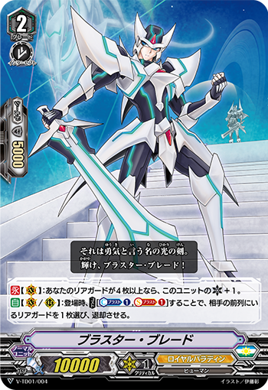
ユニット名
クラン
国家
種族
ユニット種類
スキルアイコン
グレード
パワー
シールド
クリティカル
カード効果

